表紙
SIPデータカタログ項目仕様 Version1.0
2020年9月14日
戦略的イノベーション創造プログラム（SIP）第2期／ビッグデータ・AIを活用したサイバー空間基盤技術
ーAI技術を用いたメタデータの構造化を核とした分野間データ連携基盤技術の研究開発と
時空間ビッグデータアプリケーションによる実証
ー分野・組織を超えたデータ活用とサービス提供を実現する基盤の研究
合同コンソーシアム データカタログTF

シートの構成： | 1. SIP データカタログ項目 Data Model

 | 2. データカタログ項目一覧

 | 3．SIPデータカタログ項目を定義する定義シートの形式

 | 4．データカタログ項目定義仕様

 | 参考情報 項目の値（列挙型の選択候補)
© NATIONAL INSTITUTE OF INFORMATICS, © 2020 NTT DATA Corporation, © JIP Techno Science Corporation All rights reserved.
© Hitachi, Ltd. 2020 , © SB Technology Corp., © The University of Tokyo , © NEC Corporation 2020 , Copyright 2020 FUJITSU LIMITED. All rights reserved.

1.
1. SIP データカタログ項目 Data Model

SIP データカタログ項目仕様 : CKAN Data Model と SIP Data Model の関係性

CKAN
データ項目
拡張
CKAN Data Modelの拡張
SIPデータ
カタログ
項目仕様
SIP データカタログ項目 Data Model
(DTAベース：W3C DCAT, 利用条件他)
データ情報
(語彙、用語)の項目
0..*

0..*
データ利用条件
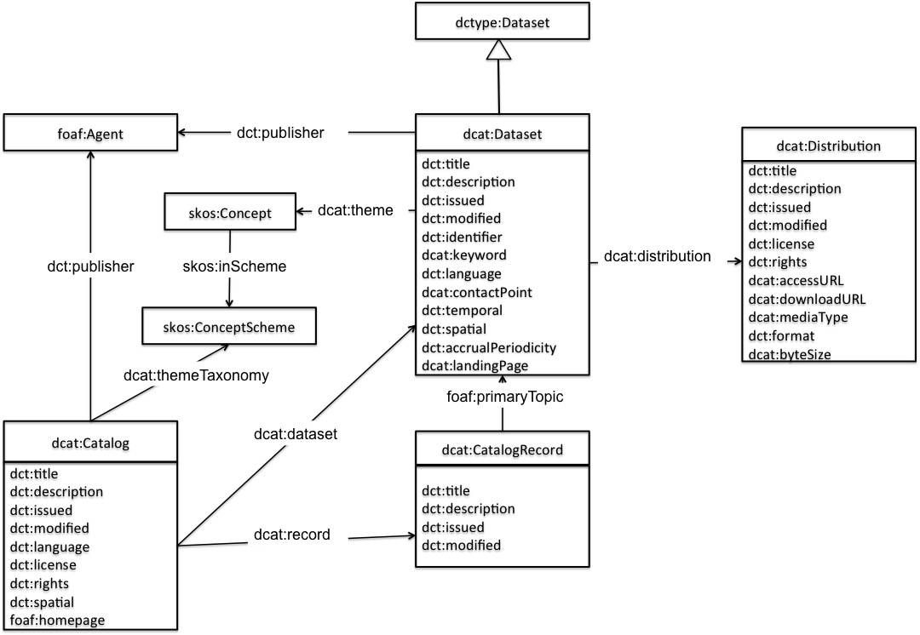
CADDEコネクタ制御
(詳細検索に必要な項目)

0..1
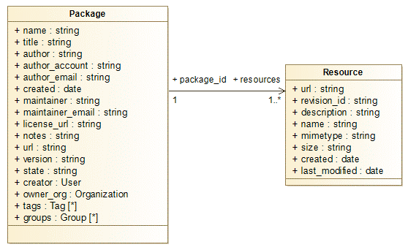

1..*

1..*

データ情報
（SchemaへのURL)
（NGSI）

拡張項目
により実現
DCATとして必要な項目
CADDEコネクタ制御
(データ取得に必要な項目)
データ情報
(語彙、用語)の項目
拡張項目
により実現
0..1
0..1
データ利用条件
データ情報
（SchemaへのURL)
（NGSI）
CADDE
コネクタ制御
(データ取得に必要な項目)

CADDEコネクタ制御
(詳細検索に必要な項目)

2.
2. データカタログ項目一覧

CKAN Package |  |  |  | CKAN Resorce

データセット （W3C DCAT標準使用を利用） |  | データ利用条件（SIPで拡張） |  | 配信 （W3C DCAT標準使用を利用）
1101 | データセットのタイトル | 1301 | 契約形態 | 2101 | 配信の名称
1102 | データセットの説明 | 1302 | 秘密保持義務 | 2102 | 配信の説明
1103 | データセットの発行日 | 1303 | 利用用途 | 2103 | 配信の開始日（自動設定）
1104 | データセットの発行日（自動設定） | 1304 | 開示範囲 | 2104 | 配信の発行日
1105 | データセットの更新日または修正日 | 1305 | データ活用地域 | 2105 | 配信の最終変更日（自動設定）
1106 | データセットの更新日または修正日（自動設定） | 1306 | 利用に関する注意事項 | 2106 | 配信の変更日
1107 | データセットの情報を記述する言語 | 1307 | パーソナルデータの類別 | 2107 | 配信のライセンス
1108 | データセットの公開者 | 1308 | データの有効期間 | 2108 | 配信のライセンス（URL）
1109 | データセットの公開者（URL） | 1309 | 利用ライセンスの期限 | 2109 | 配信の利用規約
1110 | データセットの作成者 | 1310 | 有償無償 | 2110 | 配信の情報提供ページURL
1111 | データセットの作成者（URL） | 1311 | 販売情報URL | 2111 | 配信のアクセスURL
1112 | データセットの提供頻度 | 1312 | 価格帯 | 2112 | 配信のダウンロードURL
1113 | データセットのID | 1313 | データ販売に関わる特記事項 | 2113 | 配信のバイトサイズ
1114 | データセットの対象地域（URL） | 1314 | 明示された保証 | 2114 | 配信のメディアタイプ
1115 | データセットの対象地域 | 1315 | 準拠法の対象国 | 2115 | 配信のファイル形式
1116 | データセットの対象地域（緯度経度）
1117 | データセットの対象期間（開始） | データセットのデータ情報（SIPで拡張） |  | 配信のデータ情報（SIPで拡張）
1118 | データセットの対象期間（終了） | 1201 | 語彙 | 2201 | スキーマ
1119 | データセットの主分類 | 1202 | 用語 | 2202 | スキーマタイプ
1120 | データセットのキーワード |  |  | 2203 | NGSIテナント
1121 | データセットの窓口 |  |  | 2204 | NGSIサービスパス
1122 | データセットの窓口（URL）
1123 | データセットの説明ページURL | CADDEコネクタ制御(詳細検索に必要な項目) |  | CADDEコネクタ制御(データ取得に必要な項目)
1124 | データセットのURL | 1401 | 提供者ID | 2301 | リソース提供手段の識別子
1125 | データセットのライセンス（URL） | 1402 | 詳細検索用データセットID | 2302 | 契約確認の要否
 |  |  |  | 2303 | コネクタ利用の要否
 |  |  |  | 2304 | 交換実績記録用リソースID
参照仕様：W3C Data Catalog Vocabulary (DCAT)： http://www.w3.org/TR/2020/SPSD-vocab-dcat-20200204/
参照仕様：データ流通推進協議会（DTA) データカタログ作成ガイドラインV1.1（中間とりまとめ） ： https://data-trading.org/public-release/

